S6-Fr
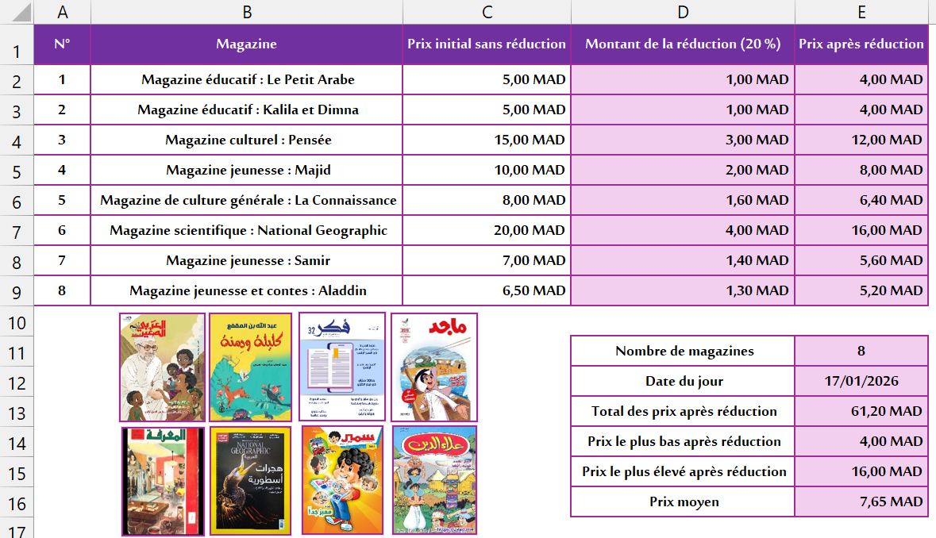
N° | Magazine | Prix initial sans réduction | Montant de la réduction (20 %) | Prix après réduction
1 | Magazine éducatif : Le Petit Arabe | 5
2 | Magazine éducatif : Kalila et Dimna | 5
3 | Magazine culturel : Pensée | 15
4 | Magazine jeunesse : Majid | 10
5 | Magazine de culture générale : La Connaissance | 8
6 | Magazine scientifique : National Geographic | 20
7 | Magazine jeunesse : Samir | 7
8 | Magazine jeunesse et contes : Aladdin | 6.5

 |  |  | Nombre de magazines
 |  |  | Date du jour
 |  |  | Total des prix après réduction
 |  |  | Prix le plus bas après réduction
 |  |  | Prix le plus élevé après réduction
 |  |  | Prix moyen

S6-Ar
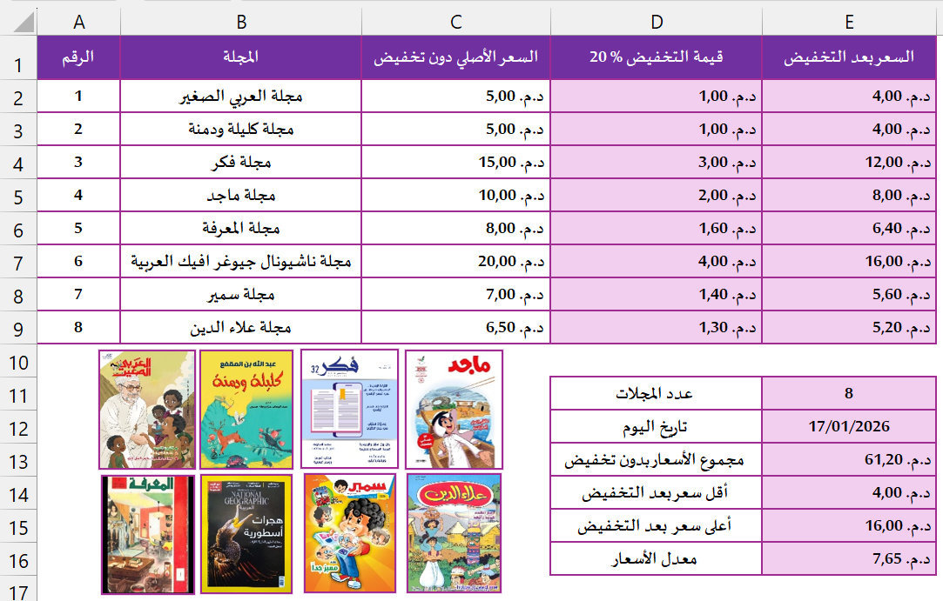
الرقم | المجلة | السعر الأصلي دون تخفيض | 20 % قيمة التخفيض | السعر بعد التخفيض
1 | مجلة العربي الصغير | 5
2 | مجلة كليلة ودمنة | 5
3 | مجلة فكر | 15
4 | مجلة ماجد | 10
5 | مجلة المعرفة | 8
6 | مجلة ناشيونال جيوغرافيك العربية | 20
7 | مجلة سمير | 7
8 | مجلة علاء الدين | 6.5

 |  |  | عدد المجلات
 |  |  | تاريخ اليوم
 |  |  | مجموع الأسعار بدون تخفيض
 |  |  | أقل سعر بعد التخفيض
 |  |  | أعلى سعر بعد التخفيض
 |  |  | معدل الأسعار

